データの収集手順
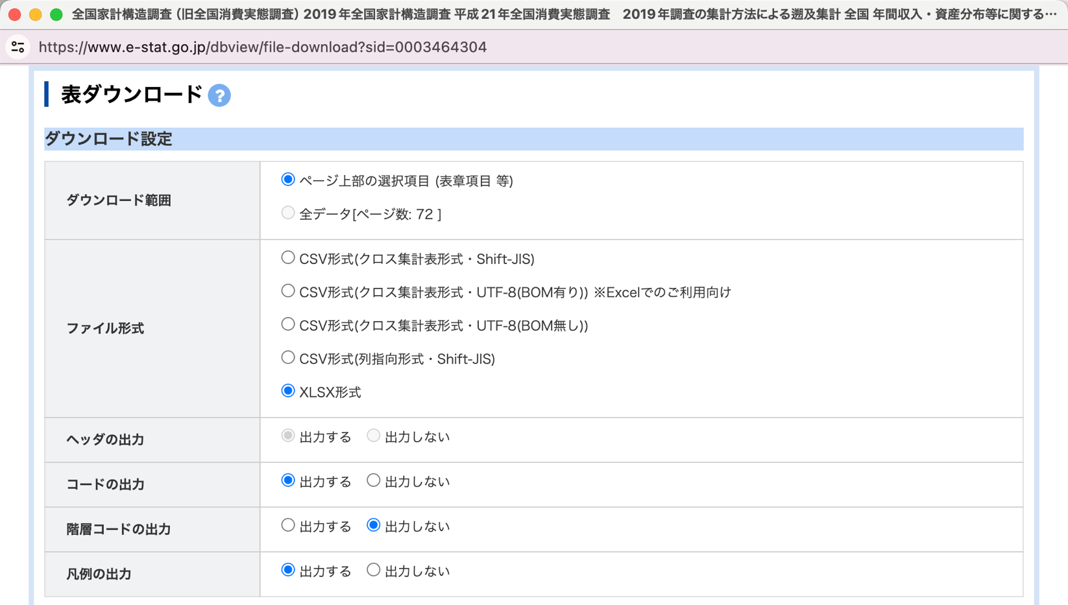
データの収集手順
1. 政府統計ポータルサイト（https://www.e-stat.go.jp/）で、データセット「全国家計構造調査」を検索する
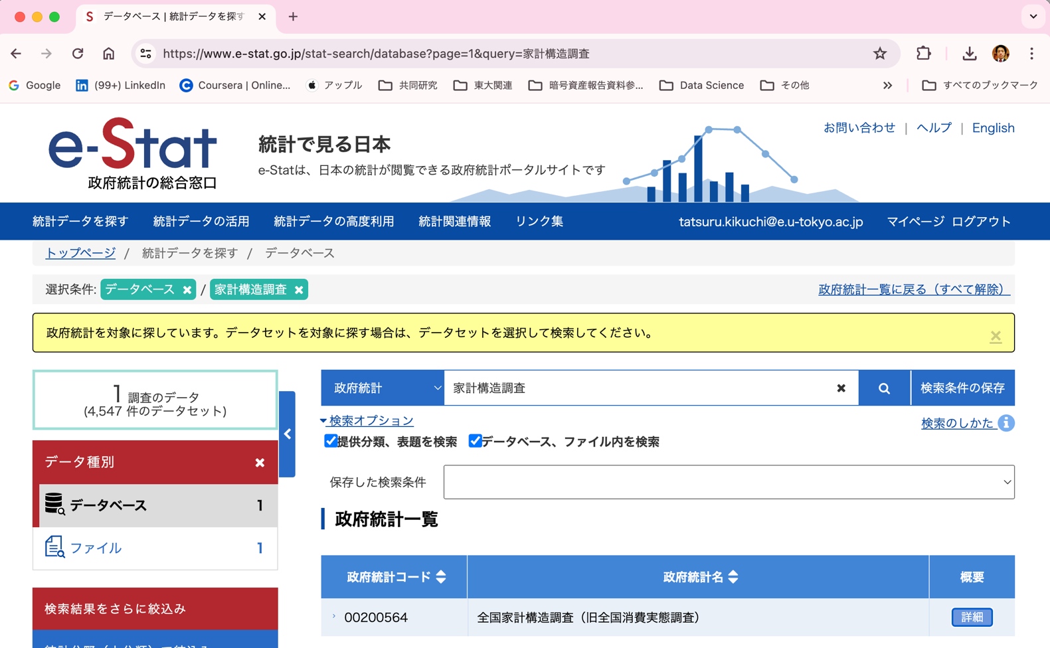

2. 詳細をクリックした後、次頁の画面下にある統計データをクリックする（新しいページが開いたら「一覧形式で表示」をクリック）
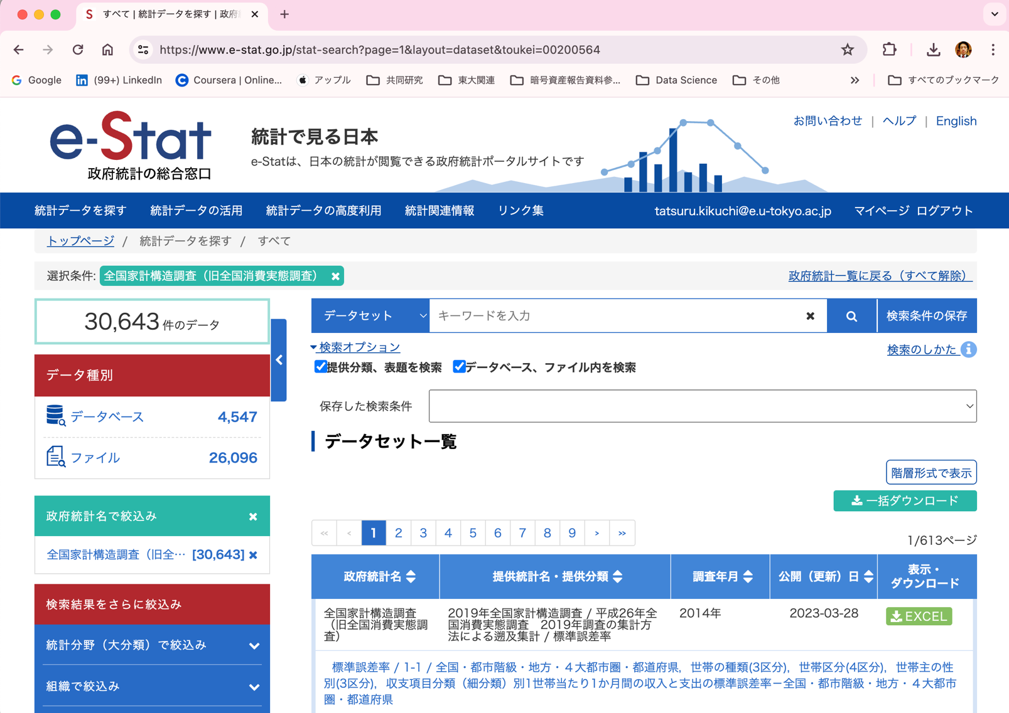

3. 該当するデータベースを検索した後、データベース「DB」をクリックする
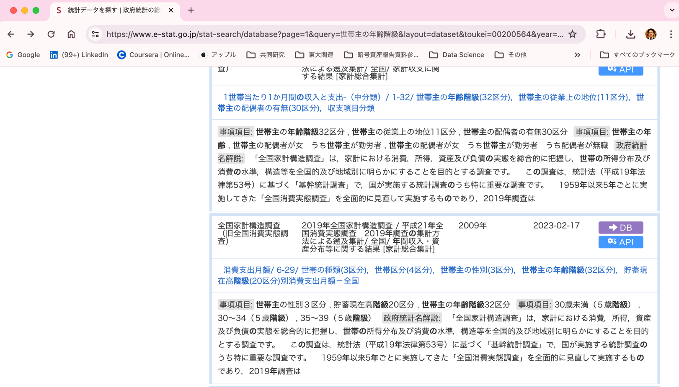

4. 統計表表示の画面で、表示項目選択タブから適切な項目を選択し、レイアウト設定を調整する
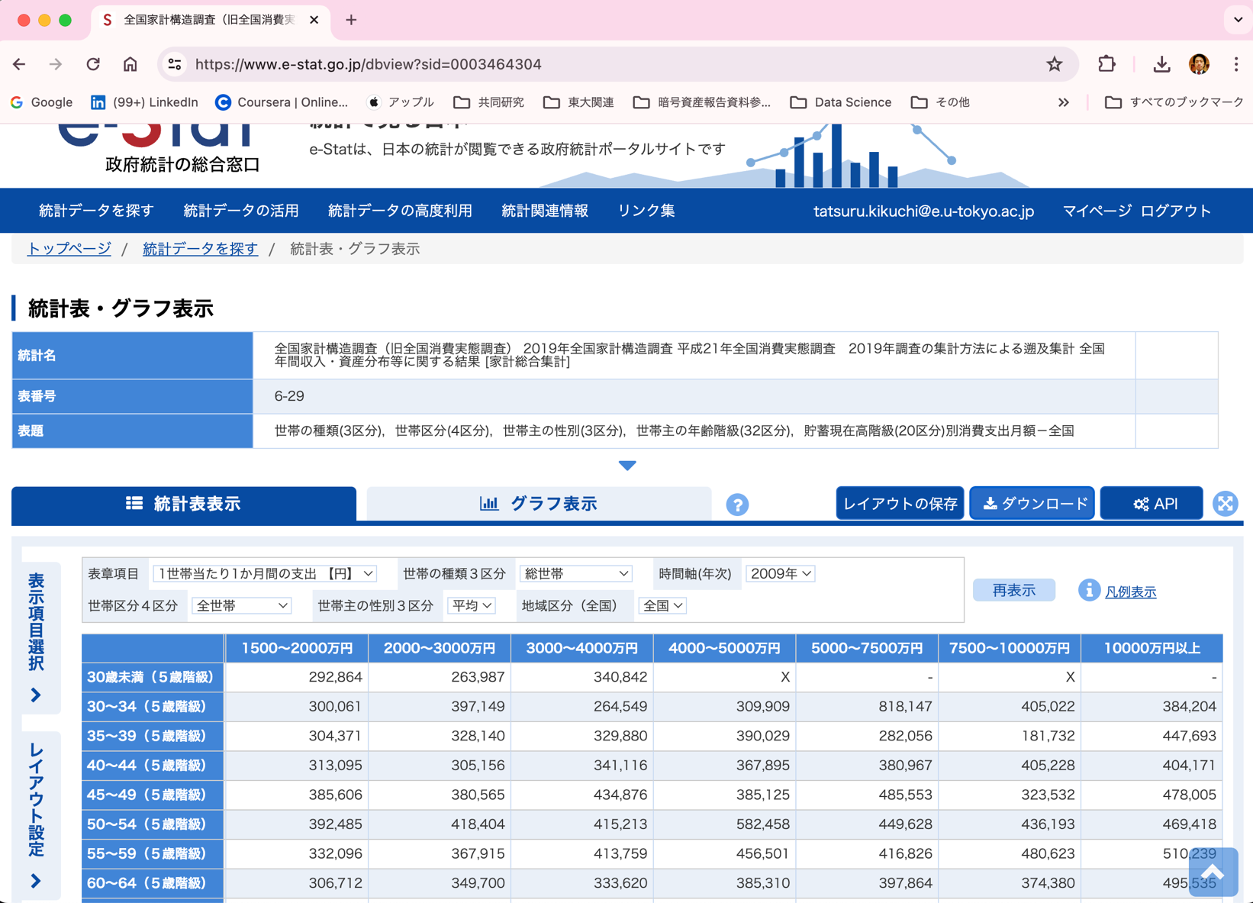

5. 設定が完了したらダウンロードをクリックした後、エクセルファイル（或いは、csv形式のファイル）をダウンロードする

